Boletim_inscrição_provas


Boletim de inscrição

 | Condutor |  | Concorrente |  |  |  | Proprietário | Valor das Inscrições | Modalidade da Inscrição
 | Nome | Telemóvel | Nome | Raça | Sexo | LOP | Nome
1
2
3
4
5
6
7
8
9
10
11
12
13
14
15
 | ∆ Todos os campos são de preenchimento obrigatório. |  |  |  |  |  | Total: | 0.00
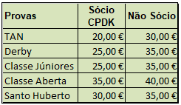
 |  |  | Prova:
 |  |  | Data: |  |  |  | (dd/mm/aa)
 |  |  | Assinatura: |  |  |  | Sócio Nº

